Hoja1
COMPUTADORES PORTATILES
FOTO | PRECIO (COLP) | TIPO | MARCA | REFERENCIA | TAMAÑO PANTALLA (Pulg) | GRAFICOS | PESO (kg) | DIMENSIONES (cm) | COLOR | SISTEMA OPERATIVO |  | DISCO DURO |  | PROCESADOR |  |  | MEMORIA RAM | CANTIDAD DE PUERTOS |  | BATERIA | FUNCIONALIDADES_VARIAS
 |  |  |  |  |  |  |  |  |  | Tipo | Version | Capacidad (GB) | Tipo | Marca | Referencia | Velocidad | Capacidad (GB) | USB | HDMI

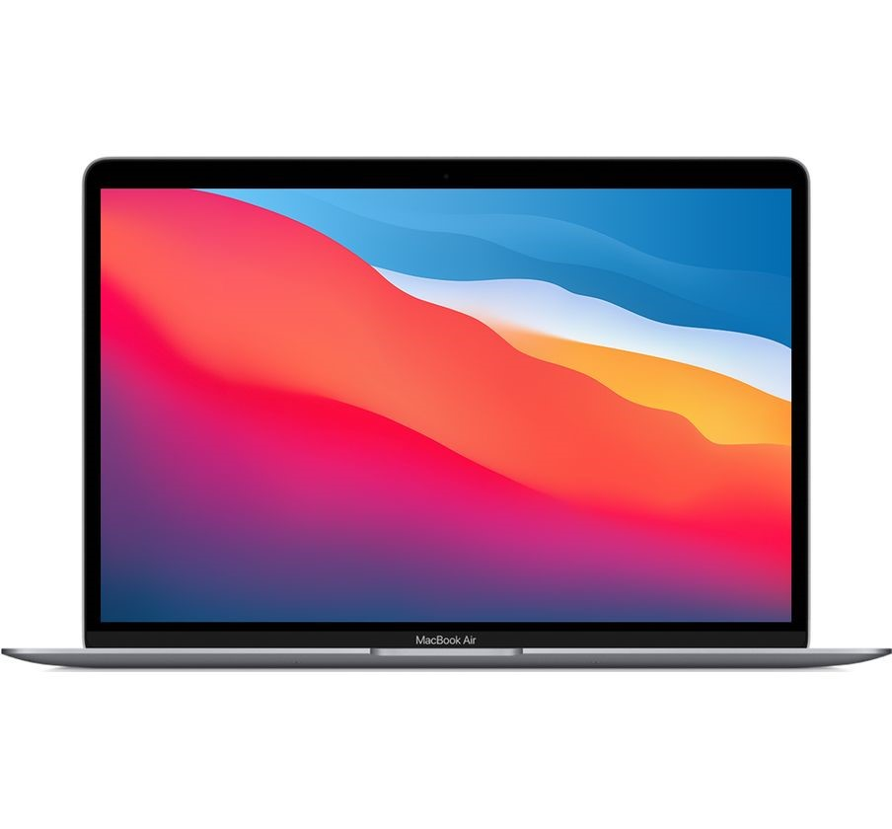 | $4.399.999 | Computador Portátil | Apple | Air 13 | 13.3" |  | Dimensiones y peso Alto: de 0,41 a 1,61 cm Ancho: 30,41 cm Fondo: 21,24 cm Peso: 1,29 kg3 |  | Gris, Oro, Plata | MacOs | Big Sur 11.5.2 | 256 GB | SSD | Chip | M1 |  | 8 | 3USB C |  | Hasta 15 horas de navegación web inalámbrica Hasta 18 horas de reproducción de vídeo en la app Apple TV Batería integrada de polímeros de litio de 49,9 vatios hora Adaptador de corriente USB‑C de 30 W | Cámara FaceTime HD con procesador de señal de imagen avanzado para hacer llamadas de video claras y nítidas. Sistema de tres micrófonos que se enfocan en tu voz y no en el ruido ambiental. Wi-Fi 6 de última generación para una conectividad más rápida. Dos puertos Thunderbolt/USB 4 para cargar y conectar accesorios.
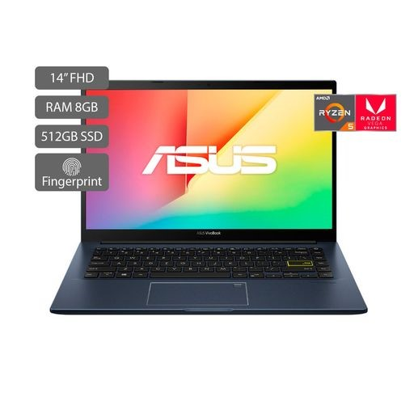 | $2.235.000 | computador Portátil | Asus | VivoBook M413DA-EB365T | 14" | AMD RADEON™ GRAPHICS | - Dimensiones: 32.4 cm x 21.5 cm x 1.91 cm - Peso: 1.4 kg |  | Negro | Windows | 10 Home | 512 GB | SSD | AMD | Ryzen™ 5 3500U |  | 8 |  |  | 3 celdas 42wh Batería 42WHrs, 3S1P, 3-cell Li-ion | puerto reversible USB 3.2 Gen 1 Type-C™ que facilita la conexión de dispositivos. También incluye puertos USB 3.2 Gen 1 y USB 2.0, salida HDMI y un lector de tarjetas microSD, para que puedas conectar fácilmente todos tus periféricos, pantallas y proyectores.
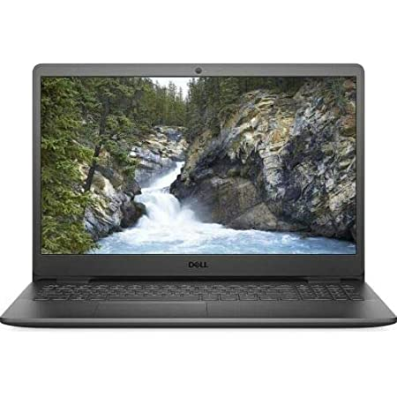 | 1.493.485 | computador Portátil | Delll | Inspiron 15 3501 | 15.6" |  | Peso 1700 g Ancho 363.96 mm Profundidad 249 mm Altura 19.9 mm |  |  | Linux | Ubuntu | 240 GB | SSD | Intel | Core i3 | 4.1 GHz | 8 | 3 | 1

